상품제안서
하드양장 사출형 (HS-140-03) | 상품코드: S22380

 |  |  |  |  |  |  | 02-713-8555 | www.synergygift.co.kr
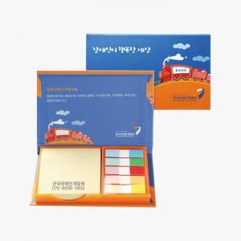 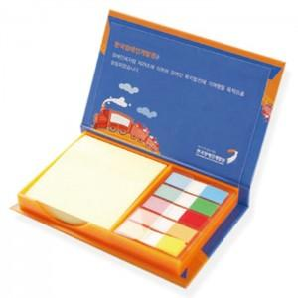 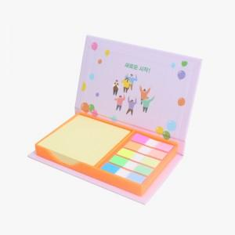

【상세/제작정보】 | <p><span style="font-size: 14pt;">점착메모지:100매 팝업필름:10매</span></p><p>&nbsp;</p>

【인쇄/포장옵션】 | 표지컬러 내지먹1도 / OPP(비닐)

【공급단가】 | 수량 | 100~ | 300~ | 500~ | 1,000~ | 3,000~
*VAT별도 | 단가 | 3,250원 | 2,280원 | 1,860원 | 1,710원 | 1,660원

【상품 URL】 | https://www.synergygift.co.kr:443/src/goods_detail.php?gdno=22380

